Portatil
PORTATIL 1 *Notebook Lenovo Slim 3*
Campo | Descripción | Garantía | Observaciones | Link
Procesador | Intel Core i3-1315U | 1 Año | La duración de la batería depende del uso que se le dé al producto. | https://www.mercadolibre.com.co/notebook-lenovo-slim-3-82x700ftlm-plateado-2023-156-1920x1080-disco-ssd-512-gb-intel-1315u-8gb-de-ram/p/MCO59115793#polycard_client=search_best-seller-categories&tracking_id=36956c6a-55e5-491a-8888-c0f96575f824&wid=MCO1858133069&sid=search
Núcleos | 6
RAM | 8GB |  | Distribuidor | Descripción del bien / servicio
Almacenamiento | 512GB SSD |  | Mercado Libre | Notebook Lenovo Slim 3 82x700ftlm Plateado 2023 15.6 1920x1080 Disco Ssd 512 Gb Intel 1315u 8gb De Ram
GPU | Integrada Core i3-1315U
Puertos | USB tipo A y C, HDMI y soporte para tarjetas SD |  | Campo
Tamaño Pantalla | 15.6 | Valor Monetario (COP) | Empresa | Lenovo Colombia
Energía |  | 1.369.900 | País | Pekín
 |  |  | Contacto | 57-601 313-8086

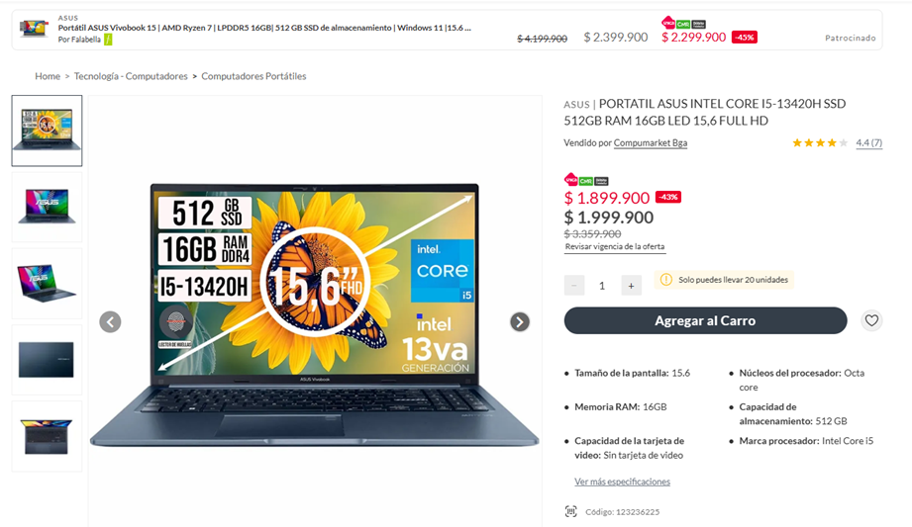
PORTATIL 2 *PORTATIL ASUS INTEL*
Campo | Descripción | Garantía | Observaciones | Link
Procesador | Intel Core i5 | 1 Año | Limpiar portatiles con pano suave y seco. Evitar golpes y liquidos. Mantener ventilacion libre. Cargar bateria con adaptador original. Actualizar software regularmente. Guardar en funda protectora. Usar segun su proposito original. Revisar las instrucciones de uso del fabricante. | https://www.falabella.com.co/falabella-co/product/123236224/portatil-asus-intel-core-i5-13420h-ssd-512gb-ram-16gb-led-15-6-full-hd/123236225
Núcleos | Octa Core
RAM | 16GB |  | Distribuidor | Descripción del bien / servicio
Almacenamiento | 512GB SSD |  | Falabella | PORTATIL ASUS INTEL CORE I5-13420H SSD 512GB RAM 16GB LED 15,6 FULL HD
GPU | Integrada CORE I5 13420H
Puertos | USB, HDMI |  | Campo
Tamaño Pantalla | 15.6 | Valor Monetario (COP) | Empresa | ASUS COMPUTER COLOMBIA S.A.S. (Fabricante: ASUSTeK Computer Inc.)
Energía | 3 HRS | 1.999.900 | País | Colombia (Sede principal en Bogotá: Kr 11 # 93 - 53 Of 601)
 |  |  | Contacto | (+57) 317 298-1044

PORTATIL 3 *Portatil Lenovo V14*
Campo | Descripción | Garantía | Observaciones | Link
Procesador | RYZEN 5 7520U | 1 Año |  | https://tecnoplaza.com.co/products/portatil-lenovo-v14-g4-ryzen-5-7520u-16gb-512gb-fhd-14
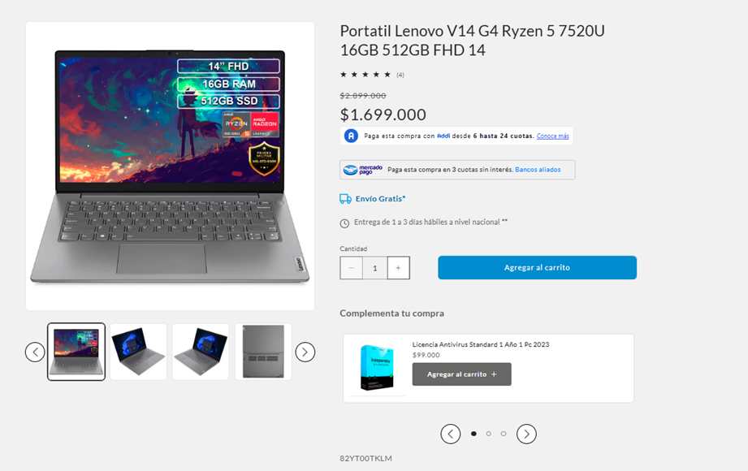
Núcleos | 4 Núcleos
RAM | 16 GB (Soldado) |  | Distribuidor | Descripción del bien / servicio
Almacenamiento | 512GB |  | TecnoPlaza | Portatil Lenovo V14 G4 Ryzen 5 7520U 16GB 512GB FHD 14
GPU | AMD Radeon Graphics
Puertos | 1x USB 2.0 1x USB 3.2 Gen 1 1x USB-C 3.2 Gen 1 (support data transfer, Power Delivery (20V only) and DisplayPort 1.2) 1x HDMI 1.4b 1x Headphone / microphone combo jack (3.5mm) 1x Ethernet (RJ-45) 1x Power connector |  | Campo
Tamaño Pantalla | FHD (1920 x 1080) 16:9, 60Hz, 250 nits, Anti-glare | Valor Monetario (COP) | Empresa | Lenovo
Energía | 3 a 6 Horas (38 Wh) | 1.699.000 | País | Colombia
 |  |  | Contacto | 01-800-912-3021

PC Mesa
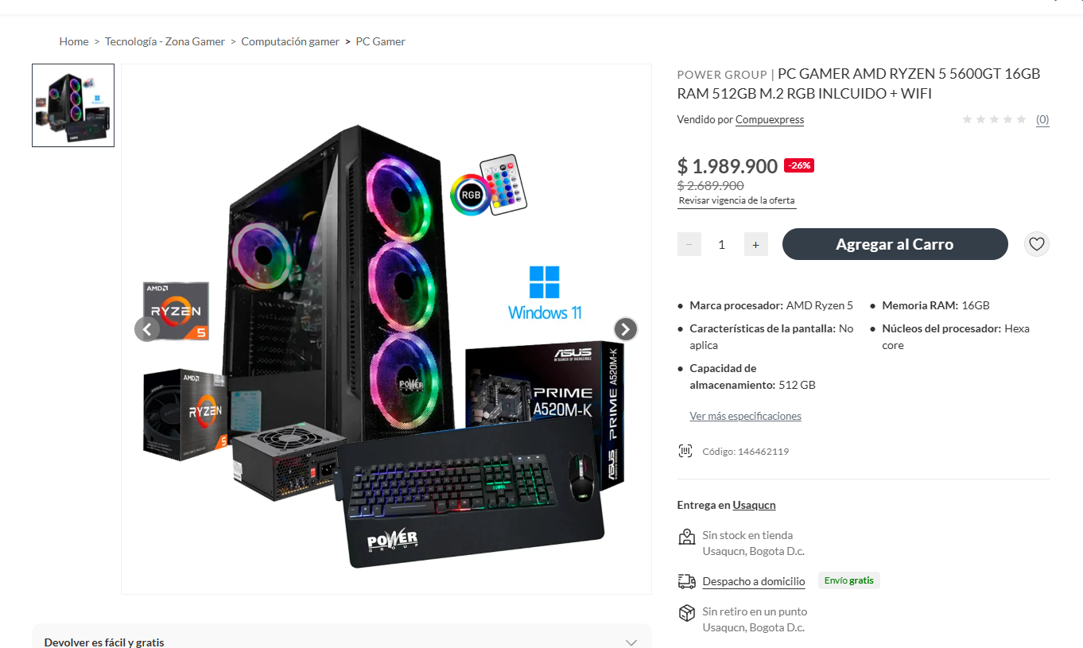
PC MESA(Armada) 1 *PC GAMER AMD RYZEN*
Campo | Descripción | Garantía | Observaciones | Link
Procesador | Ryzen 5 5600GT | 12 meses de garantía en el equipo 3 meses de garantía en la fuente de poder | Mantener en superficie firme, evitar contacto directo con piel caliente.Modelo basico, ideal para tareas ligeras, no obstruir ventilacion. Los componentes pueden variar según disponibilidad, garantizando igual o mejor rendimiento. | https://www.falabella.com.co/falabella-co/product/146462118/Computador-Gamer-Ryzen-5-5600GT-RAM-16GB-SSD-512GB-Board-A520-COMBO-GAMER/146462119
Núcleos | Hexa core 6 núcleos
RAM | RAM 16GB DDR4 3200MHz |  | Distribuidor | Descripción del bien / servicio
Almacenamiento | SSD 512GB M.2 NVMe de alta velocidad |  | Falabella | PC GAMER AMD RYZEN 5 5600GT 16GB RAM 512GB M.2 RGB INLCUIDO + WIFI
GPU | Radeon Vega
Puertos | USB WiFi incluido Puertos USB y HDMI disponibles |  | Campo
Placa Base | Board A520 (ASUS o MSI según disponibilidad) |  | Empresa | AMD (Advanced Micro Devices, Inc.)
Fuente de Poder | Fuente 350W |  | País | Estados Unidos
Diseño / Refrigeración | Chasis gamer con ventiladores RGB | Valor Monetario (COP) | Contacto | amd.com
 |  | 1.989.900(Con Descuento)- 2.689.900 |  | Link
Teclado (INCLUIDO)
Mouse y Pad Mosue (INCLUIDO)
Monitor (Pantalla) | Monitor 22 Viewsonic Va220-h 100hz 1ms Full Hd Hdmi Ips Negro | 249.900(Descuento) 409.900 (Normal) |  | https://www.falabella.com.co/falabella-co/product/151408159/monitor-22-viewsonic-va220-h-100hz-1ms-full-hd-hdmi-ips-negro/151408160
 | Total | 2.239.800 - 3.099.800

PC MESA(Armada) 2 *Computador Gamer Athlon *
Campo | Descripción | Garantía | Observaciones | Link
Procesador | AMD Athlon™ 3000G | Garantia de la torre de 12 meses y el monitor 3 años. Garantía del vendedor: 12 meses | Se entrega ensamblada, configurada y lista para usar con Windows 11, Office 2021 y utilidades (costo de licencias no incluido) | https://www.mercadolibre.com.co/computador-gamer-athlon-3000g-vega-3-1tb-8gb-led-22-pc/up/MCOU2430207345#polycard_client=search-desktop&search_layout=grid&position=47&type=product&tracking_id=d7261dc4-fbaa-44b3-8df7-3814d786b5ca&wid=MCO623303332&sid=search
Núcleos | 2
RAM | • Tamaño: 8192MB (1X8GB ó 2X4GB) • Tipo de memoria: DDR4 • Memory Clock Speed: 2666 MHz • Número de Pines: 288 |  | Distribuidor | Descripción del bien / servicio
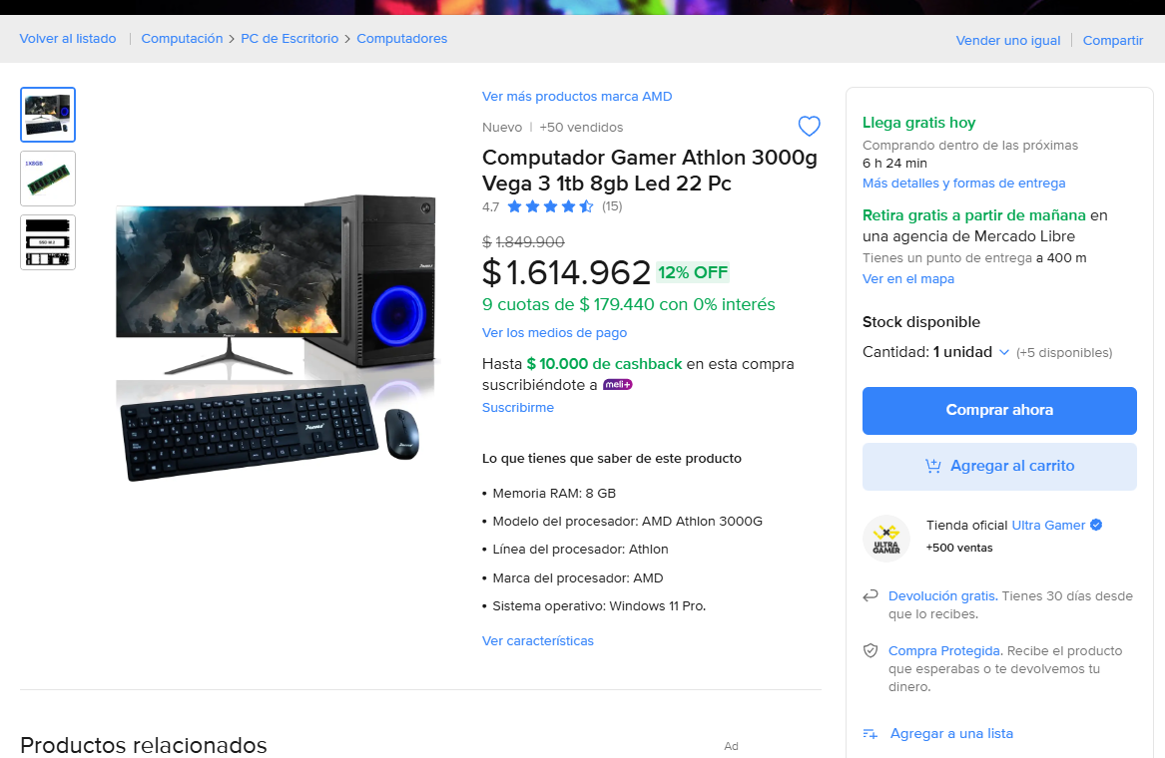
Almacenamiento | Disco Sólido SSD M.2 512GB |  | Mercado Libre | Computador Gamer Athlon 3000g Vega 3 1tb 8gb Led 22 Pc
GPU | Radeon™ Vega 3 Processor Graphics
Puertos | • 4 SATA3, 1 Ultra M.2 (PCIe Gen3 x4 & SATA3) • 6 USB 3.1 Gen1 (2 Frontales, 4 Traseros) |  | Campo
Placa Base | A520M |  | Empresa | Sodimac Colombia S.A.
Fuente de Poder | • Fuente de poder real de 300W |  | País | Colombia
Diseño / Refrigeración | * Chasis • Janus RD-855 • 2 x USB2.0 + HD Audio, puertos ubicados en la parte superior • 1 Ventilador de 21cm LED | Valor Monetario (COP) | Contacto | UltraGamer.com
 |  | 1.614.962- 1.849.900 |  | Link
Teclado (INCLUIDO)
Mouse (INCLUIDO)
Monitor (Pantalla) (INCLUIDO) | • Tamaño: 22" LED • Entradas: HDMI y VGA • Resolución: Full HD 1920*1080 • Frecuencia de actualización: 100Hz • Fabricante: Según disponibilidad
 | Total | 1.614.962- 1.849.000

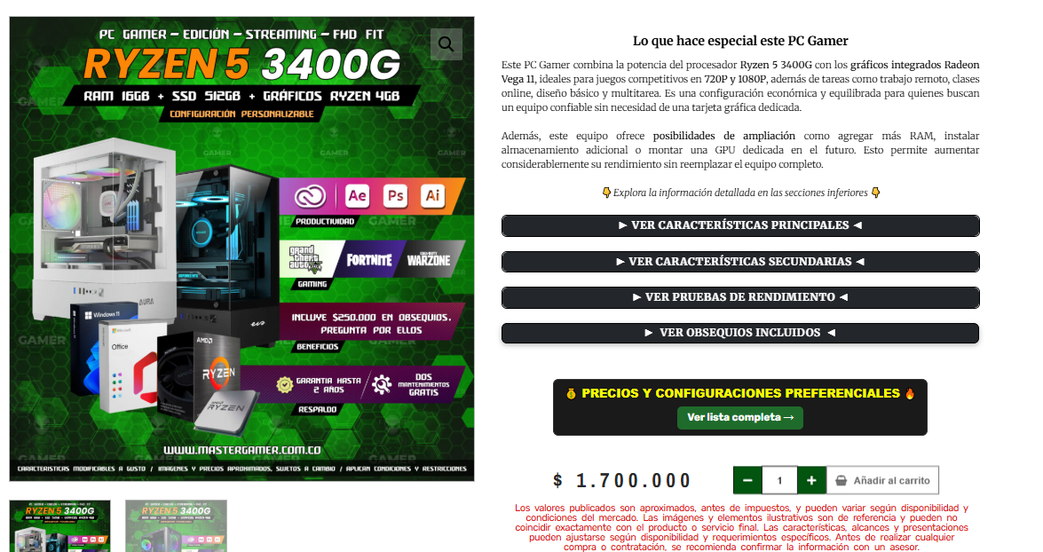
PC MESA(Armada) 3 * *
Campo | Descripción | Garantía | Observaciones | Link
Procesador | AMD Ryzen 5 3400G |  | No incluye conectividad inalámbrica integrada. | https://www.mastergamer.com.co/producto/torre-computador-ryzen-5-3400g-ram-16gb-ssd-256gb-graficos-ryzen-4gb-pc-gamer-edicion-streaming-fhd-fit/
Núcleos | 4 núcleos
RAM | 16GB DDR4 |  | Distribuidor | Descripción del bien / servicio
Almacenamiento | SSD NVMe de 512GB |  | Master Gamer Col | PC Gamer Ryzen 5 3400G | 16GB RAM | SSD 512GB | Radeon Vega 11 | Gaming, Edición y Streaming 1080P 1440P 2K 4k
GPU | Radeon Vega 11
Puertos | HTML y USB |  | Campo
Placa Base | AM4 estable y compatible con ampliaciones como más RAM, más almacenamiento y GPUs dedicadas |  | Empresa | Master Gamer Technology
Fuente de Poder(Varia según la venta) | Incluye una fuente de poder seleccionada para ofrecer el consumo y funcionamiento apropiado del equipo |  | País | Colombia
Diseño / Refrigeración | Incluye el gabinete mostrado en la imagen o uno similar según disponibilidad, siempre garantizando buena ventilación, espacio para tarjetas de video grandes y un flujo de aire adecuado | Valor Monetario (COP) | Contacto | 302 329 0037
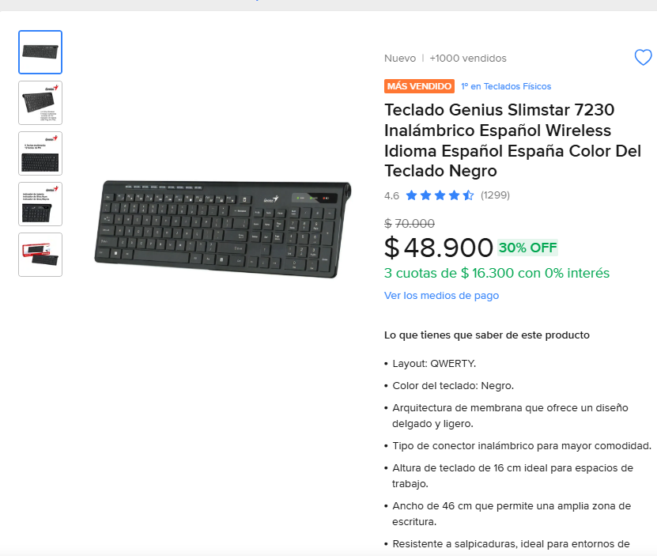
 |  | 1.700.000 |  | Link
Teclado |  | 48900(Descuento) 70000 (Normal) |  | https://www.mercadolibre.com.co/teclado-genius-slimstar-7230-inalambrico-espanol-wireless-idioma-espanol-espana-color-del-teclado-negro/p/MCO24151058#polycard_client=search-desktop&search_layout=grid&position=7&type=product&tracking_id=9a266e97-f663-452c-bf3a-bad19577203b&wid=MCO3742738278&sid=search
Mouse |  | 70000 |  | https://www.mercadolibre.com.co/mouse-hp-alambrico-opt-usb-alta-precision-1200-dpi-iva-inc-negro/p/MCO62565903?pdp_filters=item_id:MCO1745792687#is_advertising=true&searchVariation=MCO62565903&backend_model=search-backend&position=2&search_layout=grid&type=pad&tracking_id=1571b173-e2ce-4bc0-9560-7b8e57a975d9&ad_domain=VQCATCORE_LST&ad_position=2&ad_click_id=ZDBhODg3YmUtYmQ5MC00ODExLTg0YmQtYjlmMjMxNGExMDc5
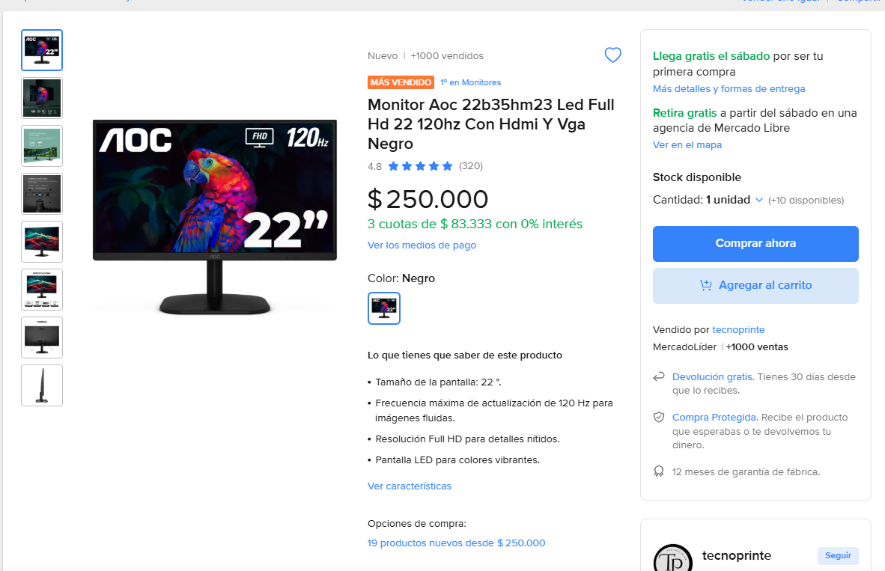
Monitor (Pantalla) | Monitor Aoc 22b35hm23 Led Full Hd 22 120hz Con Hdmi Y Vga Negro | 250000 |  | https://www.mercadolibre.com.co/monitor-aoc-22b35hm23-led-full-hd-22-120hz-con-hdmi-y-vga-negro/p/MCO57030646?pdp_filters=item_id%3AMCO3706011738&from=gshop&matt_tool=32927594&matt_word=&matt_source=google&matt_campaign_id=22126928795&matt_ad_group_id=173140665043&matt_match_type=&matt_network=g&matt_device=c&matt_creative=729917879993&matt_keyword=&matt_ad_position=&matt_ad_type=pla&matt_merchant_id=735127773&matt_product_id=MCO57030646-product&matt_product_partition_id=2388112038413&matt_target_id=pla-2388112038413&cq_src=google_ads&cq_cmp=22126928795&cq_net=g&cq_plt=gp&cq_med=pla&gad_source=1&gad_campaignid=22126928795&gbraid=0AAAAAD1DcowvAsVtmNci0oTV4uO5EuB6D&gclid=EAIaIQobChMIkNH9pc7ekwMVmbdaBR07CC0qEAQYASABEgL-U_D_BwE
 | Total | 2.090.000

Consolidado
Cotización
 | Nombre del proyecto: | Corralejo Fast Food
 | Nombres: | Mateo Chavez, Alberto Camargo, Julian Delgado, Sebastian Amaya, Diego Rincon
 | Tel: | 3107729446
 | Correo: | Karen.p14@gmail.com
Admistrador: | Karen Pinzón |  |  | Número de cotización: | V.2
Número de teléfono del cliente: | 3107729446
Persona de contacto: | Stiven Alvarado |  |  | Fecha de cotización: | 2026-04-09
Dirección del cliente: | CALLE 32 sur #23 F- 14

Costo del proyecto | Elemento | Precio Unitario | Cantidad | Periodo (Meses) | Costo Total |  | Costo Inicial del Proyecto
Costo unico | Portatil | $1,999,900.00 | 1 | 1 | $1,999,900.00 |  | Concepto | Valor
Costo unico | Pc Mesa | $2,090,000.00 | 1 | 1 | $2,090,000.00 |  | Costos unicos | $4,691,542.00
Costo unico | Licencia windows 11 | $50,821.00 | 1 | 12 | $101,642.00 |  | Costos anuales | $5,513,850.00
Costo unico | Diseño arquitectura | $55,500.00 | 9 | 6 | $500,000.00 |  | Costos s-h | $926,600.00
Costo anuales | Hosting | $876,000.00 | 1 | 12 | $876,000.00 |  | Gastos de personal | $111,595,680.00
Costo anuales | Servicios de nube | $4,637,850.00 | 1 | 12 | $4,637,850.00 |  | Total anualmente | $122,727,672.00
Costos variables | Otras herramientas | $926,600.00 | 4 | 1 | $926,600.00
Total |  |  |  |  | $11,131,992.00

Cargo | Sueldo Mensual | Días Laborados | Salud | Pensión | Subsidio Transporte | Total a pagar
Tecnólogo | $ 1,750,905.00 | 30 | $ 70,036.00 | $ 280,145.00 | $ 249,145.00 | $ 1,859,928.00
Tecnólogo | $ 1,750,905.00 | 30 | $ 70,036.00 | $ 280,145.00 | $ 249,145.00 | $ 1,859,928.00
Tecnólogo | $ 1,750,905.00 | 30 | $ 70,036.00 | $ 280,145.00 | $ 249,145.00 | $ 1,859,928.00
Tecnólogo | $ 1,750,905.00 | 30 | $ 70,036.00 | $ 280,145.00 | $ 249,145.00 | $ 1,859,928.00
Tecnólogo | $ 1,750,905.00 | 30 | $ 70,036.00 | $ 280,145.00 | $ 249,145.00 | $ 1,859,928.00
Total | $ 8,754,525.00 |  |  |  |  | $ 9,299,640.00
Total 12 meses | $105,054,300.00 |  |  |  |  | $111,595,680.00

